Sheet1
半边街2026年夏季美陈提升报价清单

序号 | 项目 | 规格 | 数量 | 单位 | 单价（元） | 合计（元） | 备注
1 | 树边铁艺异性1 | 2.1m*2.6m加厚铁艺异性焊接+车贴 | 5.46 | 平方米 |  |  | 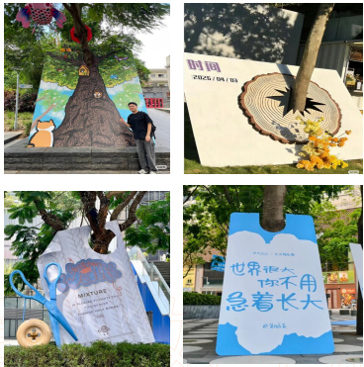
2 | 树边铁艺异性2 | 1.45m*2.4m加厚铁艺异性焊接+车贴 | 3.48 | 平方米
3 | 树边铁艺异性3 | 1.6m*2.3m加厚铁艺异性焊接+车贴 | 3.68 | 平方米
4 | 树边铁艺异性4 | 1.85m*2.5加厚铁艺异性焊接+车贴 | 4.62 | 平方米
5 | 风动天幕 | 2.5*6m镭射丝天幕（含安装） | 15 | 平方米 |  |  | 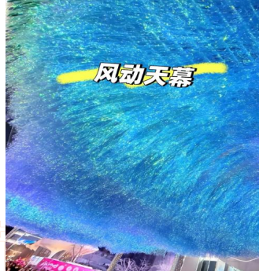
6 | 大树悬挂异性PVC板 | 不少于70块直径25cmPVC异性板悬挂 | 1 | 项 |  |  | 
7 | 画面设计 | / | 1 | 项 |  |  | 物料需结合半边街重新设计
8 | 人工 | / | 3 | 人 |  |  | 包含安装及拆除
9 | 市内交通运输 | / | 1 | 项
10 | 登高车 | / | 1 | 辆
合计（不含税）
税费（税率：? %）
总计（含税）
报价方 |  |  | 盖章处
联系人
联系方式

